关系图
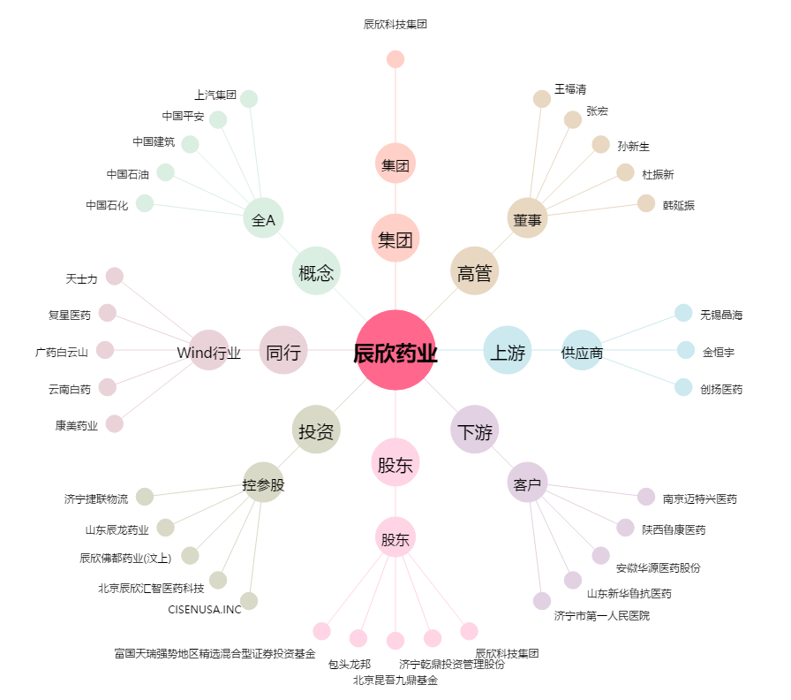
辰欣药业[603367.SH] - 关系概览图

